4.2m厢车
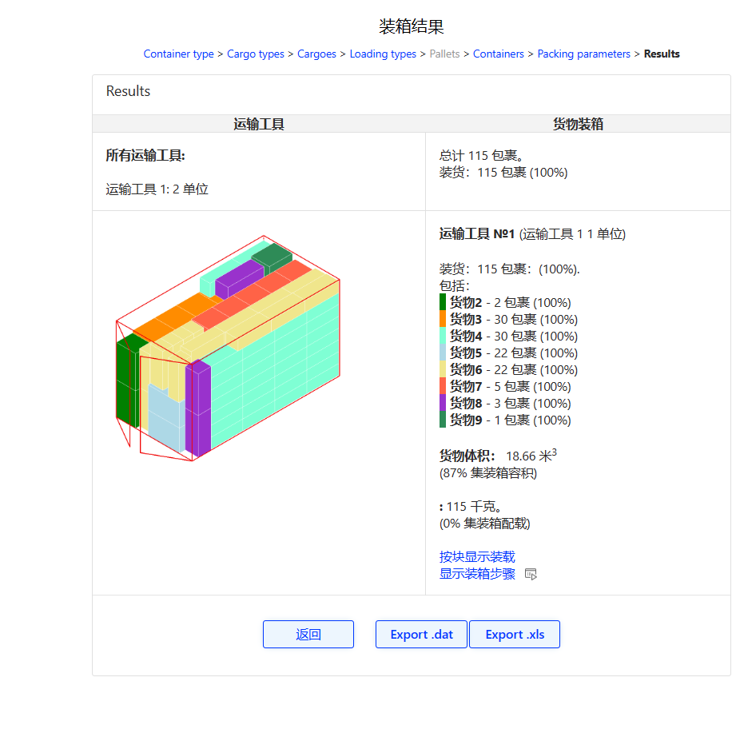
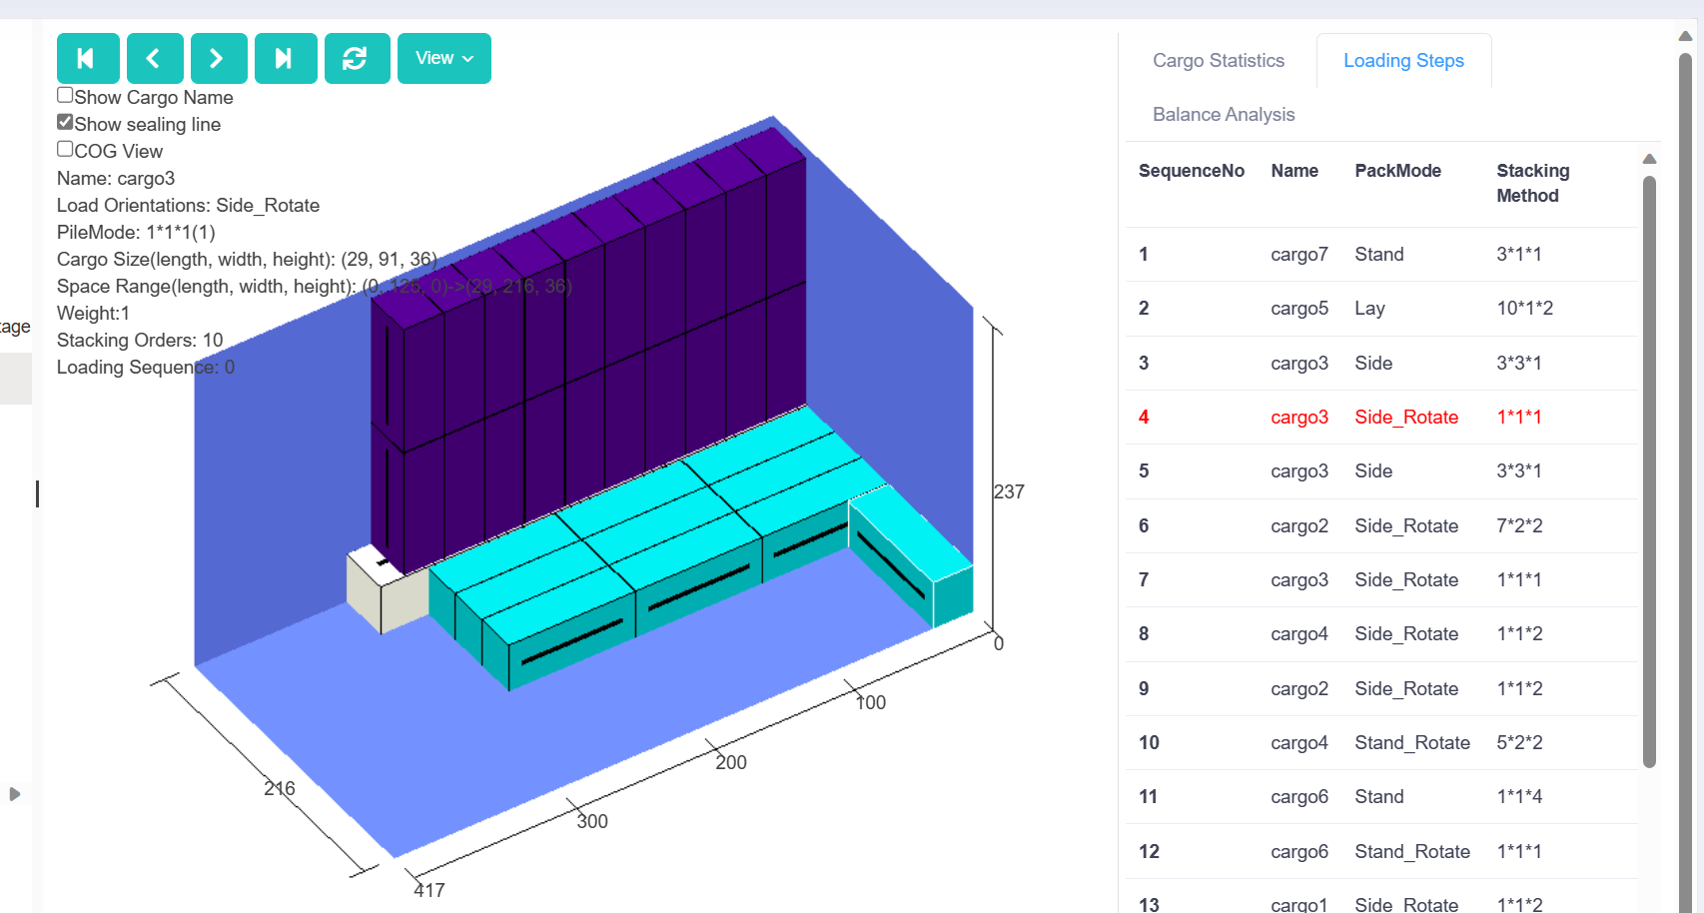
sheet | 编号 | sample | 是否装下 | SKU总数 | sample总体积 | SKU数量 | SKU长 | SKU宽 | SKU高
1 | 1 | CP202310097229544 | 1 | 66 | 11.939105776 | 1 | 27.6 | 20.2 | 27.6
 |  |  |  |  |  | 2 | 41.8 | 29.3 | 25
 |  |  |  |  |  | 2 | 31.8 | 29.7 | 38.9
 |  |  |  |  |  | 4 | 32.8 | 32.8 | 34.9
 |  |  |  |  |  | 2 | 33.6 | 26 | 39.6
 |  |  |  |  |  | 2 | 27.5 | 21.1 | 29.4
 |  |  |  |  |  | 3 | 27.6 | 20.2 | 27.6
 |  |  |  |  |  | 3 | 100 | 44 | 75
 |  |  |  |  |  | 3 | 149 | 54 | 29
 |  |  |  |  |  | 2 | 57.1 | 47.5 | 38
 |  |  |  |  |  | 1 | 57.1 | 47.5 | 38
 |  |  |  |  |  | 6 | 31.9 | 30.4 | 31.6
 |  |  |  |  |  | 6 | 106.5 | 50 | 93
 |  |  |  |  |  | 6 | 157 | 80.5 | 33
 |  |  |  |  |  | 11 | 92.5 | 36.5 | 28
 |  |  |  |  |  | 11 | 89 | 38 | 62
 |  |  |  |  |  | 1 | 70.5 | 70 | 98.5
 | 2 | CP202310097229547 | 1 | 121 | 10.565941446 | 100 | 42.3 | 29.8 | 25.3
 |  |  |  |  |  | 6 | 31.9 | 30.4 | 31.6
 |  |  |  |  |  | 13 | 70.5 | 70 | 98.5
 |  |  |  |  |  | 1 | 135.5 | 79.5 | 35
 |  |  |  |  |  | 1 | 102.5 | 51 | 95
 | 3 | CP202310107317142 | 1 | 251 | 12.436884775 | 40 | 30 | 9.2 | 28
 |  |  |  |  |  | 22 | 30 | 9.2 | 28
 |  | master可以 |  |  |  | 21 | 30 | 9.2 | 28
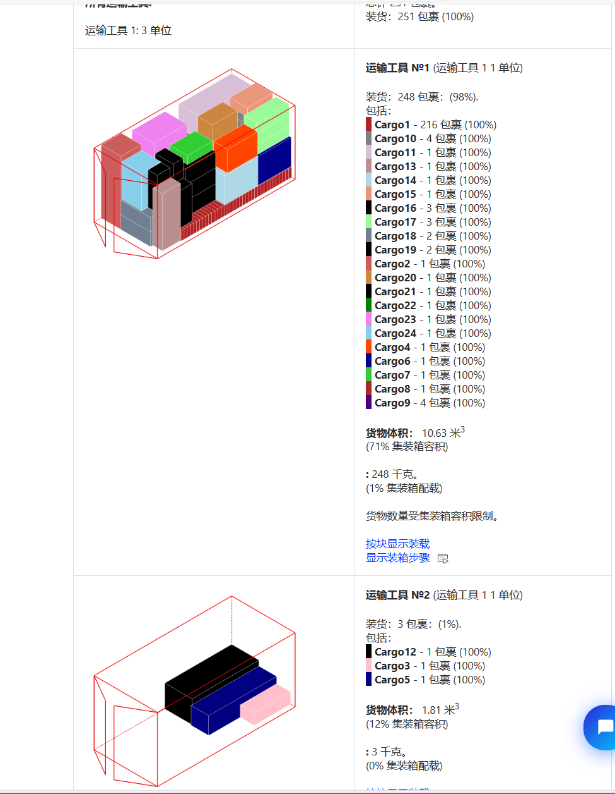
 |  |  |  |  |  | 21 | 30 | 9.2 | 28
 |  |  |  |  |  | 60 | 30 | 9.2 | 28
 |  |  |  |  |  | 29 | 30 | 9.2 | 28
 |  |  |  |  |  | 23 | 30 | 9.2 | 28
 |  |  |  |  |  | 1 | 60 | 60.5 | 190.5
 |  |  |  |  |  | 1 | 110 | 42 | 32
 |  |  |  |  |  | 1 | 91 | 41.5 | 61.5
 |  |  |  |  |  | 1 | 204 | 51 | 53
 |  |  |  |  |  | 1 | 100 | 44 | 75
 |  |  |  |  |  | 1 | 76 | 52.5 | 22.6
 |  |  |  |  |  | 1 | 71 | 89.6 | 200
 |  |  |  |  |  | 4 | 91 | 41.5 | 61.5
 |  |  |  |  |  | 4 | 97.5 | 38.5 | 28
 |  |  |  |  |  | 1 | 61.5 | 62.5 | 160
 |  |  |  |  |  | 1 | 67.2 | 82 | 201
 |  |  |  |  |  | 1 | 149 | 54 | 29
 |  |  |  |  |  | 1 | 100 | 44 | 75
 |  |  |  |  |  | 1 | 76 | 52.5 | 22.6
 |  |  |  |  |  | 3 | 91 | 41.5 | 61.5
 |  |  |  |  |  | 3 | 97.5 | 38.5 | 28
 |  |  |  |  |  | 2 | 89 | 38 | 62
 |  |  |  |  |  | 2 | 97.5 | 38.5 | 28
 |  |  |  |  |  | 1 | 100 | 44 | 75
 |  |  |  |  |  | 1 | 149 | 54 | 29
 |  |  |  |  |  | 1 | 63.5 | 62.5 | 182.5
 |  |  |  |  |  | 1 | 66.5 | 70 | 98.5
 |  |  |  |  |  | 1 | 59 | 58 | 99
 | 4 | CP202310107317154 | 0.93561 | 264 | 12.586266464 | 2 | 52.5 | 47 | 87.5
 |  | master可以 |  |  |  | 8 | 30.6 | 30.6 | 28.9
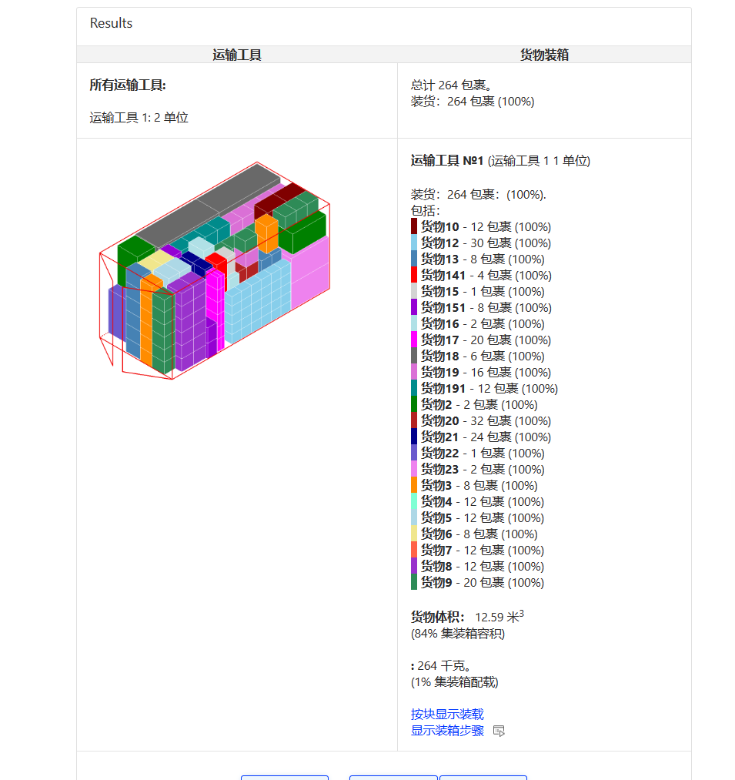
 |  |  |  |  |  | 1 | 38.4 | 31.5 | 43
 |  |  |  |  |  | 11 | 38.4 | 31.5 | 43
 |  |  |  |  |  | 12 | 40.1 | 31.6 | 29.2
 |  |  |  |  |  | 8 | 40 | 32 | 46.7
 |  |  |  |  |  | 12 | 38.4 | 31.5 | 43
 |  |  |  |  |  | 12 | 31.8 | 29.7 | 38.9
 |  |  |  |  |  | 20 | 32.2 | 28.3 | 29
 |  |  |  |  |  | 12 | 36.8 | 31.8 | 50.2
 |  |  |  |  |  | 30 | 21.6 | 19.8 | 25.8
 |  |  |  |  |  | 8 | 40.1 | 31.6 | 26.2
 |  |  |  |  |  | 4 | 41.6 | 32.6 | 26.4
 |  |  |  |  |  | 1 | 41.8 | 29.3 | 25
 |  |  |  |  |  | 8 | 35.2 | 30.7 | 24.6
 |  |  |  |  |  | 2 | 40.1 | 31.6 | 26.3
 |  |  |  |  |  | 20 | 30 | 9.2 | 28
 |  |  |  |  |  | 6 | 61.5 | 62.5 | 160
 |  |  |  |  |  | 16 | 32.5 | 30.5 | 31
 |  |  |  |  |  | 12 | 32.5 | 30.5 | 32.5
 |  |  |  |  |  | 32 | 31 | 28 | 29.5
 |  |  |  |  |  | 24 | 21.6 | 21.6 | 32.6
 |  |  |  |  |  | 1 | 66.5 | 70 | 98.5
 |  |  |  |  |  | 2 | 59 | 58 | 99
 | 5 | CP202310107317166 | 1 | 501 | 12.60297184 | 1 | 88.5 | 71 | 190
 |  |  |  |  |  | 10 | 31.9 | 30.4 | 31.6
 |  |  |  |  |  | 42 | 30 | 9.2 | 28
 |  |  |  |  |  | 255 | 30 | 9.2 | 28
 |  |  |  |  |  | 30 | 30 | 9.2 | 28
 |  |  |  |  |  | 10 | 30 | 9.2 | 28
 |  |  |  |  |  | 24 | 30 | 9.2 | 28
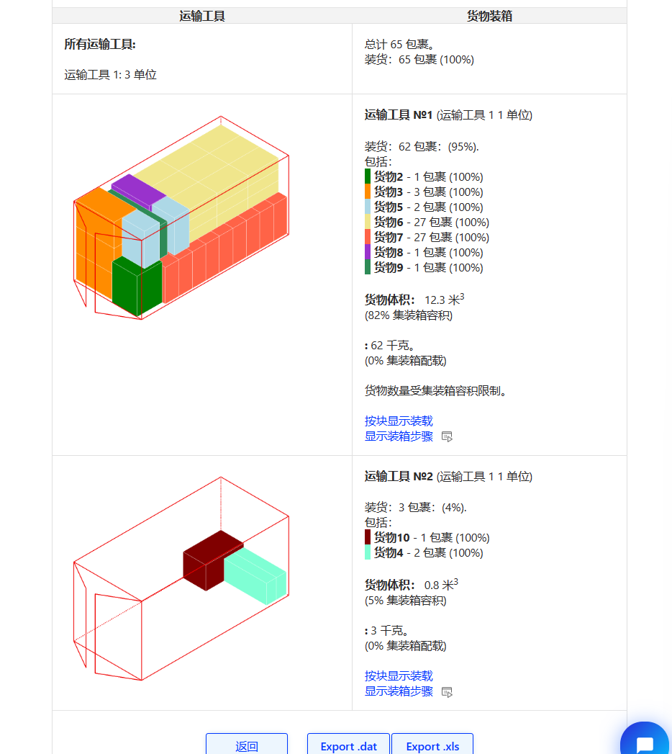
 |  |  |  |  |  | 10 | 149 | 54 | 29
 |  |  |  |  |  | 10 | 100 | 44 | 75
 |  |  |  |  |  | 3 | 53.6 | 43 | 34.7
 |  |  |  |  |  | 5 | 35 | 33 | 44.5
 |  |  |  |  |  | 100 | 29 | 19.5 | 30
 |  |  |  |  |  | 1 | 70.5 | 70 | 98.5
 | 6 | CP202310107319077 | 1 | 288 | 12.40216747 | 159 | 30 | 9.2 | 28
 |  |  |  |  |  | 33 | 30 | 9.2 | 28
 |  |  |  |  |  | 26 | 30 | 9.2 | 28
 |  |  |  |  |  | 3 | 149 | 54 | 29
 |  |  |  |  |  | 3 | 100 | 44 | 75
 |  |  |  |  |  | 12 | 33.6 | 26 | 39.6
 |  |  |  |  |  | 1 | 106.5 | 50 | 93
 |  |  |  |  |  | 1 | 157 | 80.5 | 33
 |  |  |  |  |  | 25 | 89 | 38 | 62
 |  |  |  |  |  | 25 | 95.5 | 35.5 | 29
 | 7 | CP202310117386181 | 0.81538 | 65 | 13.10402916 | 1 | 70.5 | 70 | 98.5
 |  | master可以 |  |  |  | 3 | 64.4 | 63.9 | 106.5
 |  |  |  |  |  | 2 | 119.5 | 54 | 28
 |  |  |  |  |  | 2 | 91 | 42 | 63
 |  |  |  |  |  | 27 | 86 | 54 | 27.5
 |  |  |  |  |  | 27 | 89 | 38 | 62
 |  |  |  |  |  | 1 | 106.5 | 50 | 93
 |  |  |  |  |  | 1 | 157 | 80.5 | 33
 |  |  |  |  |  | 1 | 64.4 | 63.9 | 106.5
 | 8 | CP202310117386188 | 1 | 231 | 12.895589846 | 1 | 86.6 | 18.2 | 53.3
 |  |  |  |  |  | 1 | 92.4 | 19.5 | 25
 |  |  |  |  |  | 1 | 93.8 | 25 | 37.4
 |  |  |  |  |  | 1 | 36.4 | 22.4 | 51.6
 |  |  |  |  |  | 1 | 92.4 | 19.5 | 25
 |  |  |  |  |  | 1 | 93.8 | 25 | 37.4
 |  |  |  |  |  | 1 | 110.7 | 18.2 | 34
 |  |  |  |  |  | 1 | 92.4 | 19.5 | 25
 |  |  |  |  |  | 1 | 36.1 | 23 | 46
 |  |  |  |  |  | 1 | 36.1 | 23 | 46
 |  |  |  |  |  | 13 | 28.3 | 24 | 29
 |  |  |  |  |  | 81 | 41.3 | 22.8 | 40.7
 |  |  |  |  |  | 87 | 41.3 | 22.8 | 40.7
 |  |  |  |  |  | 6 | 30 | 30 | 33
 |  |  |  |  |  | 1 | 57.1 | 47.5 | 38
 |  |  |  |  |  | 1 | 55 | 34 | 32.8
 |  |  |  |  |  | 1 | 57.1 | 47.5 | 38
 |  |  |  |  |  | 1 | 55 | 34 | 32.8
 |  |  |  |  |  | 5 | 91 | 41.5 | 61.5
 |  |  |  |  |  | 5 | 96 | 39 | 29
 |  |  |  |  |  | 10 | 91 | 41.5 | 61.5
 |  |  |  |  |  | 10 | 96 | 39 | 29
 | 9 | CP202310127451789 | 1 | 101 | 10.94663018 | 20 | 49.3 | 22.4 | 50.8
 |  | master可以 |  |  |  | 1 | 114.5 | 62.5 | 89.9
 |  |  |  |  |  | 10 | 49.3 | 22.4 | 50.8
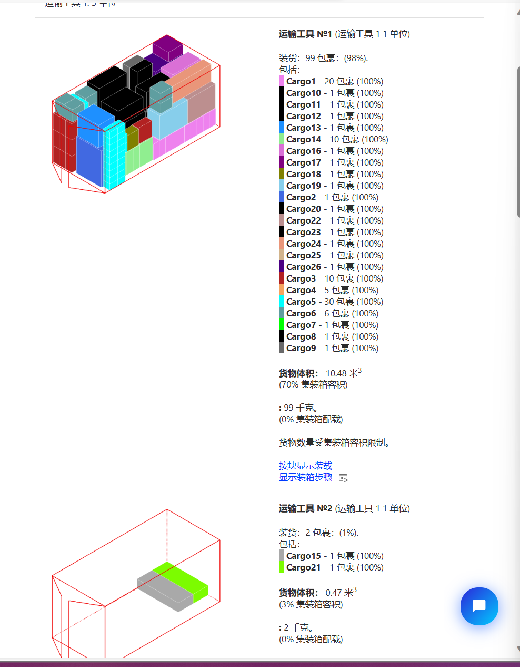
 |  |  |  |  |  | 5 | 57.5 | 30 | 52.5
 |  |  |  |  |  | 30 | 23.1 | 20.1 | 27.7
 |  |  |  |  |  | 6 | 38.4 | 31.5 | 43
 |  |  |  |  |  | 1 | 76.8 | 97.5 | 188.5
 |  |  |  |  |  | 1 | 89 | 38 | 62
 |  |  |  |  |  | 1 | 86 | 54 | 27.5
 |  |  |  |  |  | 1 | 89 | 38 | 62
 |  |  |  |  |  | 1 | 86 | 54 | 27.5
 |  |  |  |  |  | 1 | 70.5 | 70 | 98.5
 |  |  |  |  |  | 1 | 75 | 70 | 57.5
 |  |  |  |  |  | 10 | 70.8 | 48 | 23.2
 |  |  |  |  |  | 1 | 149 | 54 | 29
 |  |  |  |  |  | 1 | 100 | 44 | 75
 |  |  |  |  |  | 1 | 57.5 | 30 | 52.5
 |  |  |  |  |  | 1 | 41 | 24 | 49
 |  |  |  |  |  | 1 | 100 | 44 | 75
 |  |  |  |  |  | 1 | 204 | 51 | 53
 |  |  |  |  |  | 1 | 149 | 54 | 29
 |  |  |  |  |  | 1 | 100 | 44 | 75
 |  |  |  |  |  | 1 | 100 | 44 | 75
 |  |  |  |  |  | 1 | 149 | 54 | 29
 |  |  |  |  |  | 1 | 61.5 | 62.5 | 171.3
 |  |  |  |  |  | 1 | 64.4 | 63.9 | 106.5
 | 10 | CP202310137518556 | 0.78378 | 37 | 14.46899619 | 1 | 71.5 | 68 | 154.5
 |  | master类似 |  |  |  | 1 | 104 | 111 | 48
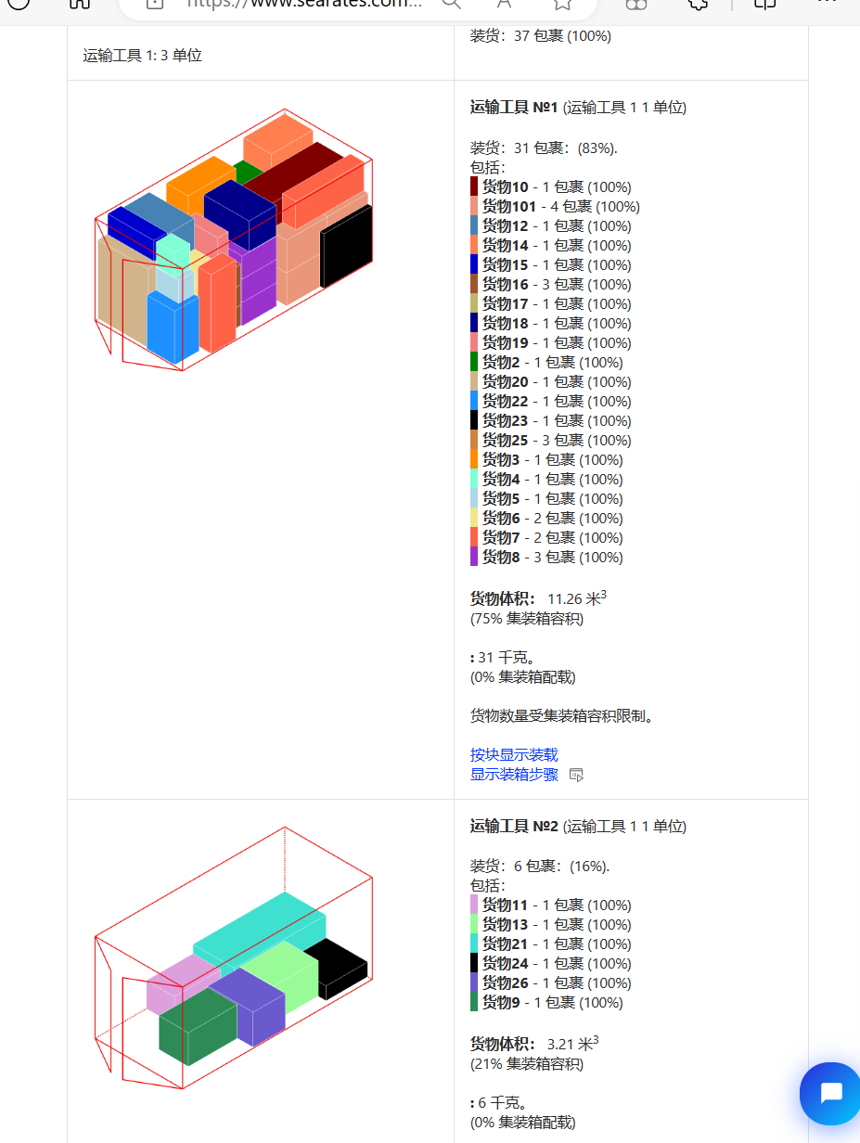
 |  |  |  |  |  | 1 | 40.5 | 33 | 46.7
 |  |  |  |  |  | 1 | 50 | 43 | 33.5
 |  |  |  |  |  | 1 | 61.5 | 62.5 | 160
 |  |  |  |  |  | 1 | 149 | 54 | 29
 |  |  |  |  |  | 1 | 100 | 44 | 75
 |  |  |  |  |  | 1 | 64.4 | 63.9 | 106.5
 |  |  |  |  |  | 1 | 183.5 | 69 | 67
 |  |  |  |  |  | 1 | 89 | 38 | 62
 |  |  |  |  |  | 1 | 101.5 | 61 | 53.5
 |  |  |  |  |  | 1 | 149 | 54 | 29
 |  |  |  |  |  | 1 | 100 | 44 | 75
 |  |  |  |  |  | 1 | 59 | 58 | 99
 |  |  |  |  |  | 1 | 61.5 | 62.5 | 160
 |  |  |  |  |  | 1 | 73.5 | 67 | 96.8
 |  |  |  |  |  | 1 | 91 | 41.5 | 61.5
 |  |  |  |  |  | 1 | 101 | 39 | 29
 |  |  |  |  |  | 2 | 89 | 38 | 62
 |  |  |  |  |  | 2 | 97.5 | 38.5 | 28
 |  |  |  |  |  | 1 | 89 | 38 | 62
 |  |  |  |  |  | 1 | 97.5 | 38.5 | 28
 |  |  |  |  |  | 1 | 72.3 | 97 | 188.5
 |  |  |  |  |  | 1 | 59 | 58 | 99
 |  |  |  |  |  | 1 | 70.8 | 48 | 23.5
 |  |  |  |  |  | 1 | 110 | 50 | 149
 |  |  |  |  |  | 1 | 71 | 89.6 | 200
 |  |  |  |  |  | 1 | 101.5 | 61 | 53.5
 |  |  |  |  |  | 1 | 104 | 103 | 9
 |  |  |  |  |  | 1 | 100 | 44 | 75
 |  |  |  |  |  | 1 | 91 | 91 | 28
 |  |  |  |  |  | 2 | 70.5 | 70 | 98.5
 |  |  |  |  |  | 1 | 66.5 | 70 | 98.5
 |  |  |  |  |  | 1 | 70.5 | 70 | 98.5
 | 11 | CP202310147577713 | 0.85366 | 41 | 12.451974572 | 2 | 154.5 | 54 | 28.5
 |  | master可以 |  |  |  | 1 | 64.4 | 63.9 | 106.5
 |  |  |  |  |  | 1 | 52.5 | 47 | 92.5
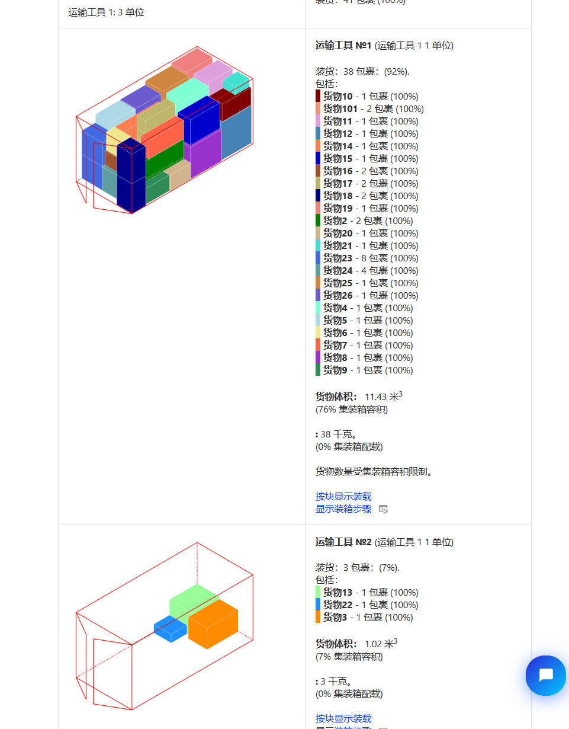
 |  |  |  |  |  | 1 | 83.3 | 52.3 | 25.3
 |  |  |  |  |  | 1 | 54 | 29 | 54
 |  |  |  |  |  | 1 | 119.5 | 54 | 28
 |  |  |  |  |  | 1 | 106.5 | 50 | 93
 |  |  |  |  |  | 1 | 79 | 47 | 21
 |  |  |  |  |  | 1 | 97.2 | 51.5 | 46.5
 |  |  |  |  |  | 2 | 101.5 | 61 | 53.5
 |  |  |  |  |  | 1 | 56.5 | 50.5 | 83.3
 |  |  |  |  |  | 1 | 104 | 111 | 48
 |  |  |  |  |  | 1 | 76 | 70 | 94
 |  |  |  |  |  | 1 | 149 | 54 | 29
 |  |  |  |  |  | 1 | 100 | 44 | 75
 |  |  |  |  |  | 2 | 91 | 41.5 | 61.5
 |  |  |  |  |  | 2 | 101 | 39 | 29
 |  |  |  |  |  | 1 | 52.5 | 47 | 87.5
 |  |  |  |  |  | 1 | 52.5 | 47 | 88.5
 |  |  |  |  |  | 1 | 52.5 | 47 | 87.5
 |  |  |  |  |  | 1 | 70.8 | 48 | 23.2
 |  |  |  |  |  | 1 | 41 | 24 | 49
 |  |  |  |  |  | 1 | 59.5 | 25 | 54
 |  |  |  |  |  | 1 | 70.5 | 70 | 98.5
 |  |  |  |  |  | 1 | 66.5 | 70 | 98.5
 |  |  |  |  |  | 1 | 70.5 | 70 | 98.5
 |  |  |  |  |  | 3 | 70.5 | 70 | 98.5
 |  |  |  |  |  | 1 | 66.5 | 70 | 98.5
 |  |  |  |  |  | 1 | 70.5 | 70 | 98.5
 |  |  |  |  |  | 1 | 66.5 | 70 | 98.5
 |  |  |  |  |  | 1 | 70.5 | 70 | 98.5
 |  |  |  |  |  | 1 | 66.5 | 70 | 98.5
 |  |  |  |  |  | 1 | 70.5 | 70 | 98.5
 |  |  |  |  |  | 1 | 89 | 38 | 62
 |  |  |  |  |  | 1 | 86 | 54 | 27.5
 | 12 | CP202310147577723 | 0.88679 | 53 | 11.76936825 | 1 | 66.5 | 70 | 98.5
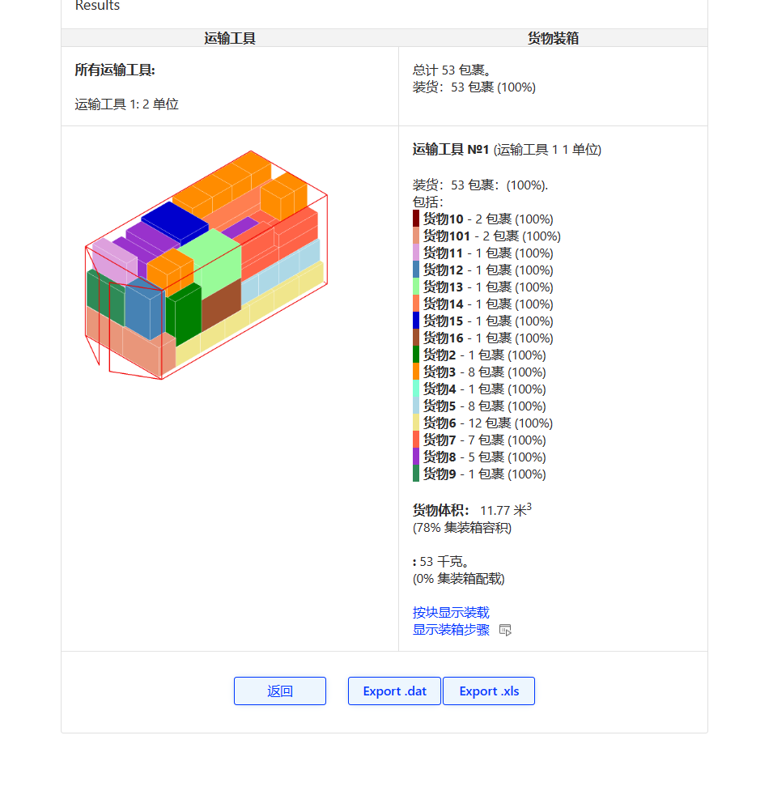
 |  | master可以 |  |  |  | 4 | 50.5 | 33 | 49
 |  |  |  |  |  | 4 | 50.5 | 33 | 49
 |  |  |  |  |  | 1 | 110 | 50 | 149
 |  |  |  |  |  | 8 | 51 | 45.5 | 86.5
 |  |  |  |  |  | 7 | 91 | 41.5 | 61.5
 |  |  |  |  |  | 7 | 97.5 | 38.5 | 28
 |  |  |  |  |  | 5 | 91 | 41.5 | 61.5
 |  |  |  |  |  | 5 | 96 | 39 | 29
 |  |  |  |  |  | 1 | 73 | 41.5 | 93.5
 |  |  |  |  |  | 2 | 119.5 | 54 | 28
 |  |  |  |  |  | 2 | 91 | 42 | 63
 |  |  |  |  |  | 1 | 86 | 54 | 27.5
 |  |  |  |  |  | 1 | 89 | 38 | 62
 |  |  |  |  |  | 1 | 70.5 | 70 | 98.5
 |  |  |  |  |  | 1 | 71 | 89.6 | 200
 |  |  |  |  |  | 1 | 66.5 | 70 | 98.5
 |  |  |  |  |  | 1 | 70.5 | 70 | 98.5
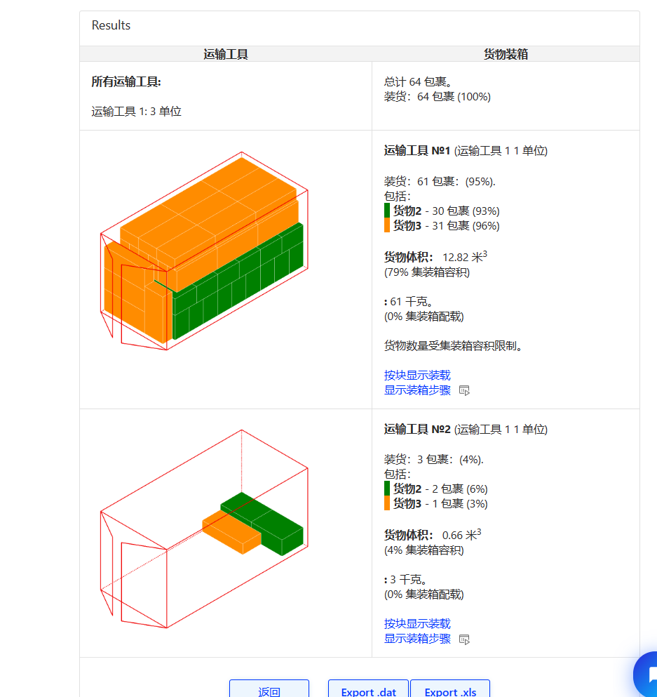 2 | 1 | CP202310097226254 | 0.7732 | 97 | 13.409132878 | 20 | 88.5 | 55 | 46
 |  | master类似下面 |  |  |  | 2 | 86.7 | 52 | 46.5
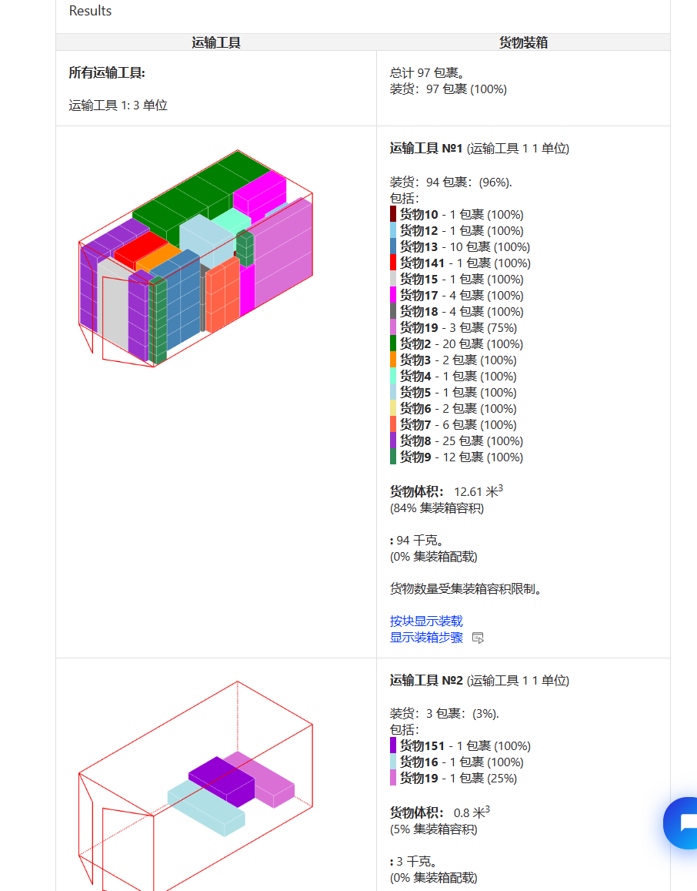
 |  |  |  |  |  | 1 | 87.5 | 52.5 | 47
 |  |  |  |  |  | 1 | 90 | 57.5 | 52
 |  |  |  |  |  | 1 | 99 | 57.5 | 52
 |  |  |  |  |  | 1 | 99 | 57.5 | 52
 |  |  |  |  |  | 6 | 43.5 | 37.1 | 14
 |  |  |  |  |  | 25 | 46 | 34 | 34
 |  |  |  |  |  | 12 | 25.8 | 21.6 | 19.8
 |  |  |  |  |  | 1 | 188.5 | 97.5 | 76.8
 |  |  |  |  |  | 1 | 55 | 34 | 32.8
 |  |  |  |  |  | 10 | 50.5 | 34.6 | 32.6
 |  |  |  |  |  | 1 | 106.5 | 93 | 50
 |  |  |  |  |  | 1 | 157 | 80.5 | 33
 |  |  |  |  |  | 1 | 100 | 75 | 44
 |  |  |  |  |  | 1 | 149 | 54 | 29
 |  |  |  |  |  | 4 | 101 | 39 | 29
 |  |  |  |  |  | 4 | 91 | 61.5 | 41.5
 |  |  |  |  |  | 4 | 149 | 54 | 29
 | 2 | CP202310117385725 | 1 | 35 | 12.45869498 | 4 | 43.5 | 29 | 29
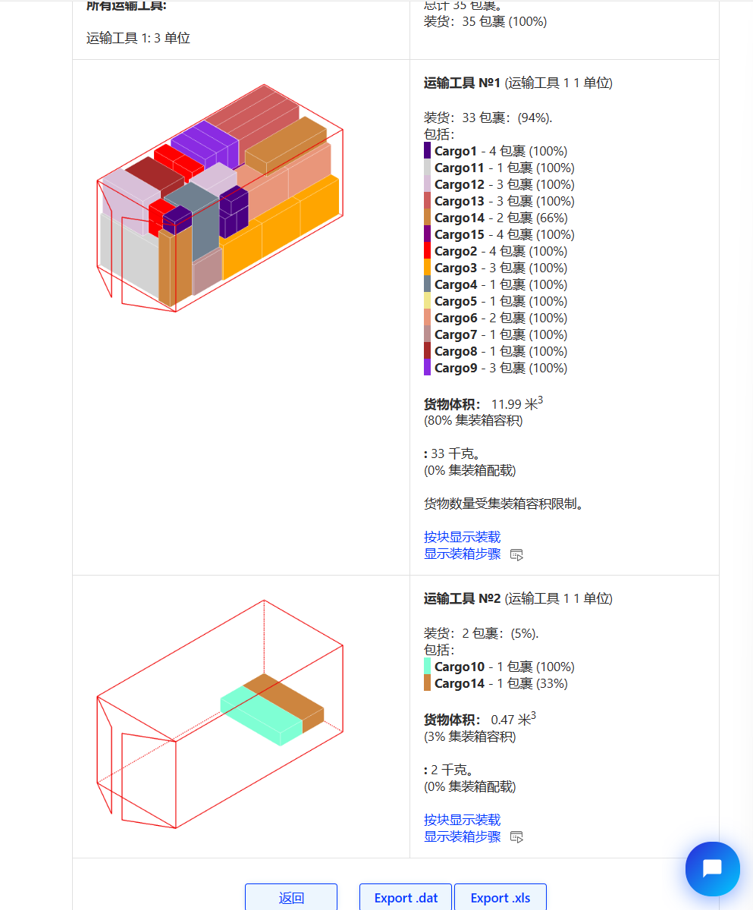
 |  | master可以 |  |  |  | 4 | 47.5 | 29.6 | 29.6
 |  |  |  |  |  | 3 | 187 | 96 | 75.5
 |  |  |  |  |  | 1 | 106 | 70 | 67
 |  |  |  |  |  | 1 | 106 | 70 | 67
 |  |  |  |  |  | 2 | 106.5 | 64.4 | 63.9
 |  |  |  |  |  | 1 | 183.5 | 69 | 67
 |  |  |  |  |  | 1 | 89 | 62 | 38
 |  |  |  |  |  | 3 | 86 | 54 | 27.5
 |  |  |  |  |  | 1 | 149 | 54 | 29
 |  |  |  |  |  | 1 | 149 | 110 | 50
 |  |  |  |  |  | 3 | 100 | 75 | 44
 |  |  |  |  |  | 3 | 149 | 54 | 29
 |  |  |  |  |  | 3 | 149 | 54 | 29
 |  |  |  |  |  | 4 | 101.5 | 61 | 53.5
 | 3 | CP202310127450575 | 1 | 41 | 12.446084962 | 2 | 98.5 | 70 | 66.5
 |  |  |  |  |  | 2 | 98.5 | 70.5 | 70
 |  |  |  |  |  | 8 | 47.5 | 29.6 | 29.6
 |  |  |  |  |  | 1 | 89 | 62 | 38
 |  |  |  |  |  | 1 | 86.5 | 35 | 30
 |  |  |  |  |  | 1 | 67.5 | 67 | 25.5
 |  |  |  |  |  | 7 | 98.5 | 70.5 | 70
 |  |  |  |  |  | 1 | 98.5 | 70.5 | 70
 |  |  |  |  |  | 4 | 99 | 59 | 58
 |  |  |  |  |  | 2 | 99 | 59 | 58
 |  |  |  |  |  | 10 | 87.5 | 52.5 | 47
 |  |  |  |  |  | 1 | 149 | 110 | 50
 |  |  |  |  |  | 1 | 244.8 | 147.2 | 25.2
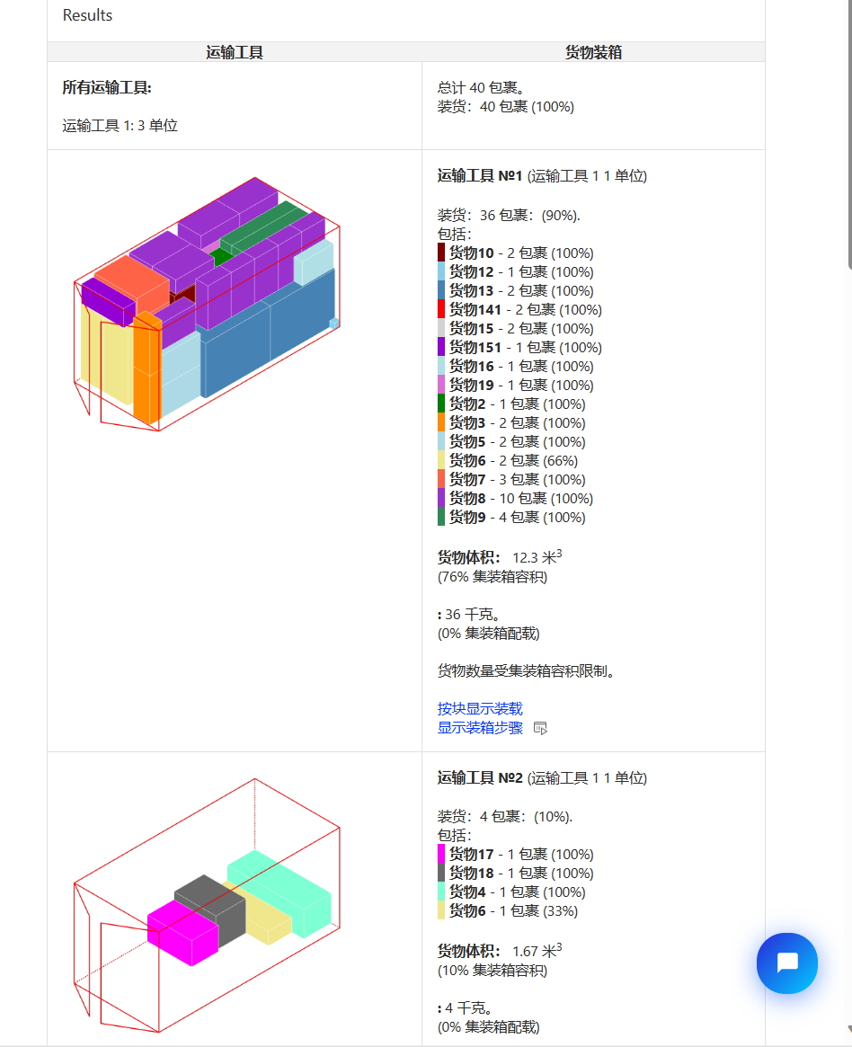 3 | 1 | CP202310117385747 | 0.96721 | 64 | 13.48704 | 32 | 91 | 63 | 42
 |  |  | master可以 |  |  | 32 | 119.5 | 54 | 28
 | 2 | CP202310137518554 | 0.82927 | 41 | 14.216898446 | 1 | 91 | 61.5 | 41.5
 |  | master不可以，95% |  |  |  | 1 | 97.5 | 38.5 | 28
 |  |  |  |  |  | 1 | 175.5 | 63.5 | 59
 |  |  |  |  |  | 1 | 89 | 62 | 38
 |  |  |  |  |  | 1 | 149 | 54 | 29
 |  |  |  |  |  | 1 | 100 | 75 | 44
 |  |  |  |  |  | 1 | 152.5 | 54 | 28
 |  |  |  |  |  | 1 | 100 | 75 | 44
 |  |  |  |  |  | 1 | 89 | 54 | 28
 |  |  |  |  |  | 1 | 89 | 54 | 28
 |  |  |  |  |  | 1 | 89 | 54 | 28
 |  |  |  |  |  | 1 | 89 | 54 | 28
 |  |  |  |  |  | 1 | 152.5 | 54 | 28
 |  |  |  |  |  | 1 | 111 | 104 | 48
 |  |  |  |  |  | 1 | 13.5 | 10.5 | 6.5
 |  |  |  |  |  | 1 | 13.5 | 10.5 | 6.5
 |  |  |  |  |  | 1 | 149 | 110 | 50
 |  |  |  |  |  | 1 | 152.5 | 54 | 28
 |  |  |  |  |  | 1 | 89 | 54 | 28
 |  |  |  |  |  | 1 | 89 | 54 | 28
 |  |  |  |  |  | 1 | 89 | 54 | 28
 |  |  |  |  |  | 1 | 201 | 82 | 67.2
 |  |  |  |  |  | 1 | 111 | 104 | 48
 |  |  |  |  |  | 1 | 201 | 82 | 67.2
 |  |  |  |  |  | 2 | 171.3 | 62.5 | 61.5
 |  |  |  |  |  | 1 | 89 | 62 | 38
 |  |  |  |  |  | 1 | 97.5 | 38.5 | 28
 |  |  |  |  |  | 1 | 149 | 54 | 29
 |  |  |  |  |  | 1 | 100 | 75 | 44
 |  |  |  |  |  | 1 | 149 | 54 | 29
 |  |  |  |  |  | 1 | 100 | 75 | 44
 |  |  |  |  |  | 1 | 72.2 | 47.9 | 19.2
 |  |  |  |  |  | 1 | 101.5 | 61 | 53.5
 |  |  |  |  |  | 1 | 89 | 54 | 28
 |  |  |  |  |  | 1 | 89 | 54 | 28
 |  |  |  |  |  | 1 | 89 | 54 | 28
 |  |  |  |  |  | 1 | 152.5 | 54 | 28
 |  |  |  |  |  | 1 | 149 | 110 | 50
 |  |  |  |  |  | 1 | 97 | 69 | 68.5
 |  |  |  |  |  | 1 | 200 | 89.6 | 71
 | 3 | CP202310137521473 | 0.98592 | 213 | 13.894178085 | 10 | 91 | 61.5 | 41.5
 |  |  | master可以 |  |  | 10 | 97.5 | 38.5 | 28
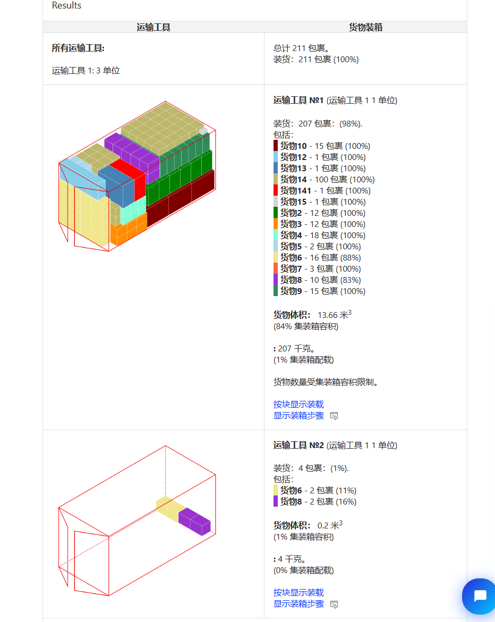
 |  |  |  |  |  | 2 | 91 | 61.5 | 41.5
 |  |  |  |  |  | 2 | 97.5 | 38.5 | 28
 |  |  |  |  |  | 18 | 33.6 | 29.6 | 27.5
 |  |  |  |  |  | 2 | 42.6 | 33.6 | 26.1
 |  |  |  |  |  | 15 | 42 | 36.5 | 32
 |  |  |  |  |  | 3 | 41.4 | 36.8 | 22.8
 |  |  |  |  |  | 1 | 42 | 36.5 | 32
 |  |  |  |  |  | 2 | 42 | 36.5 | 32
 |  |  |  |  |  | 12 | 46 | 34 | 34
 |  |  |  |  |  | 1 | 86 | 54 | 27.5
 |  |  |  |  |  | 1 | 89 | 62 | 38
 |  |  |  |  |  | 14 | 86 | 54 | 27.5
 |  |  |  |  |  | 14 | 89 | 62 | 38
 |  |  |  |  |  | 1 | 13.5 | 10.5 | 6.5
 |  |  |  |  |  | 1 | 149 | 54 | 29
 |  |  |  |  |  | 1 | 100 | 75 | 44
 |  |  |  |  |  | 100 | 30 | 29 | 19.5
 |  |  |  |  |  | 1 | 100 | 75 | 44
 |  |  |  |  |  | 2 | 13.5 | 10.5 | 6.5
 | 4 | CP202310147577720 | 0.85567 | 291 | 14.392437236 | 1 | 83.3 | 52.3 | 25.3
 |  |  |  | master可以 |  | 1 | 54 | 54 | 29
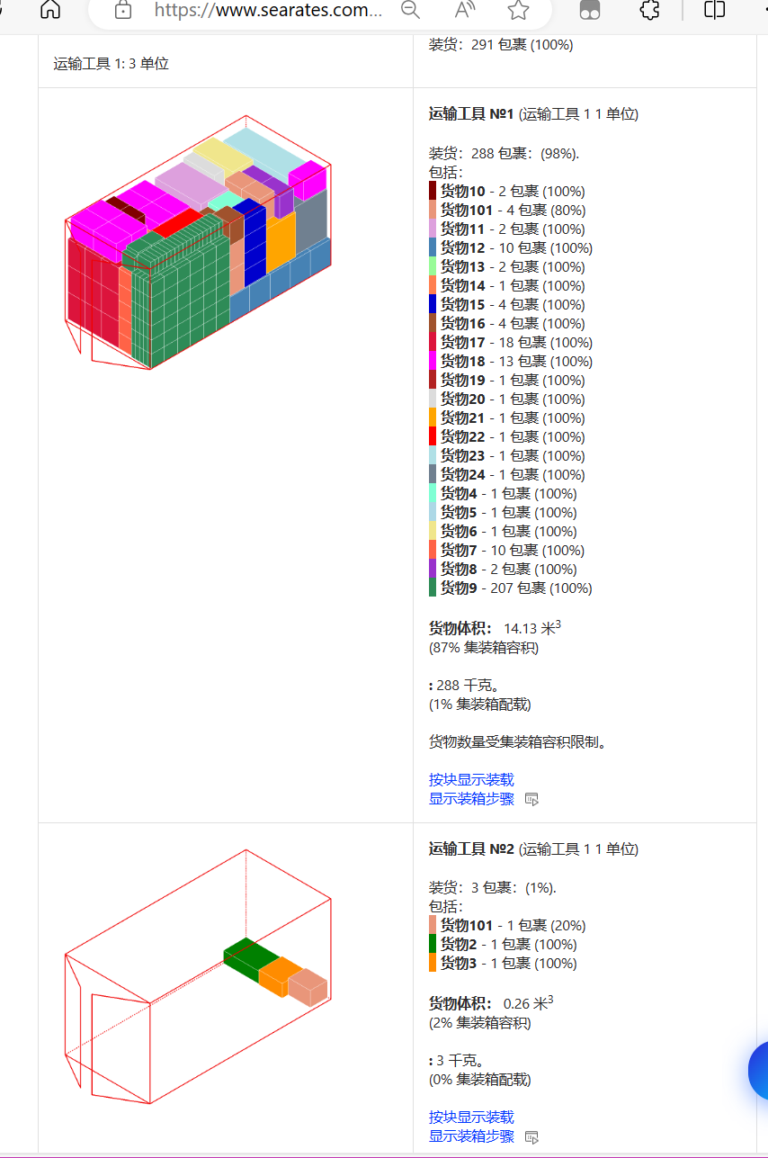
 |  |  |  |  |  | 1 | 125 | 48 | 46.5
 |  |  |  |  |  | 1 | 78.5 | 48.5 | 20.7
 |  |  |  |  |  | 1 | 92 | 55 | 47
 |  |  |  |  |  | 10 | 38.9 | 31.8 | 29.7
 |  |  |  |  |  | 2 | 46.7 | 45 | 33
 |  |  |  |  |  | 145 | 30 | 28 | 9.2
 |  |  |  |  |  | 62 | 30 | 28 | 9.2
 |  |  |  |  |  | 2 | 36.2 | 27.3 | 24.3
 |  |  |  |  |  | 1 | 50.1 | 40.2 | 33.6
 |  |  |  |  |  | 1 | 50.1 | 40.2 | 33.6
 |  |  |  |  |  | 1 | 50.1 | 40.2 | 33.6
 |  |  |  |  |  | 1 | 50.1 | 40.2 | 33.6
 |  |  |  |  |  | 1 | 50.1 | 40.2 | 33.6
 |  |  |  |  |  | 2 | 106.5 | 64.4 | 63.9
 |  |  |  |  |  | 1 | 97.2 | 51.5 | 46.5
 |  |  |  |  |  | 1 | 97.2 | 51.5 | 46.5
 |  |  |  |  |  | 1 | 97.2 | 51.5 | 46.5
 |  |  |  |  |  | 1 | 97.2 | 51.5 | 46.5
 |  |  |  |  |  | 1 | 97.2 | 51.5 | 46.5
 |  |  |  |  |  | 1 | 97.2 | 51.5 | 46.5
 |  |  |  |  |  | 1 | 97.2 | 51.5 | 46.5
 |  |  |  |  |  | 1 | 97.2 | 51.5 | 46.5
 |  |  |  |  |  | 1 | 97.2 | 51.5 | 46.5
 |  |  |  |  |  | 1 | 97.2 | 51.5 | 46.5
 |  |  |  |  |  | 1 | 149 | 110 | 50
 |  |  |  |  |  | 1 | 149 | 110 | 50
 |  |  |  |  |  | 1 | 86 | 54 | 27.5
 |  |  |  |  |  | 4 | 50.1 | 40.2 | 33.6
 |  |  |  |  |  | 4 | 44.6 | 39.2 | 33.3
 |  |  |  |  |  | 18 | 53.2 | 39 | 38.7
 |  |  |  |  |  | 13 | 52 | 38.7 | 35.7
 |  |  |  |  |  | 1 | 72.2 | 47.9 | 18.7
 |  |  |  |  |  | 1 | 70.8 | 48 | 23.2
 |  |  |  |  |  | 1 | 190 | 88.5 | 71
 |  |  |  |  |  | 1 | 100 | 75 | 44
 |  |  |  |  |  | 1 | 149 | 54 | 29
 |  |  |  |  |  | 1 | 187 | 96 | 75.5
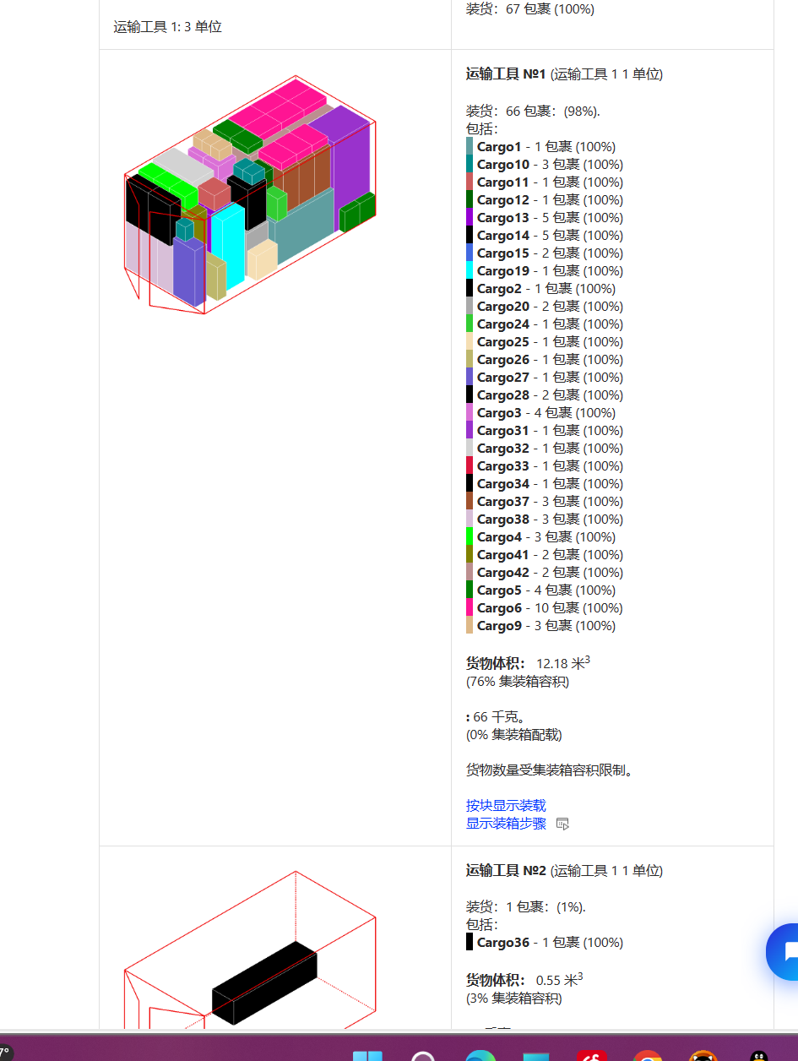 4 | 1 | CP202310087140807 | 1 | 67 | 12.729413936 | 1 | 144 | 71 | 92
 |  |  | master可以 |  |  | 1 | 51 | 45.5 | 86.5
 |  |  |  |  |  | 4 | 37.3 | 31.8 | 43.2
 |  |  |  |  |  | 3 | 38 | 32 | 33
 |  |  |  |  |  | 4 | 37.1 | 14 | 43.5
 |  |  |  |  |  | 3 | 37.8 | 15 | 55.4
 |  |  |  |  |  | 3 | 37.8 | 15 | 55.4
 |  |  |  |  |  | 4 | 37.8 | 15 | 55.4
 |  |  |  |  |  | 3 | 21.6 | 21.6 | 30.6
 |  |  |  |  |  | 3 | 23.2 | 20.6 | 30.2
 |  |  |  |  |  | 1 | 41.1 | 32.6 | 39.4
 |  |  |  |  |  | 1 | 37.6 | 23.3 | 37.5
 |  |  |  |  |  | 1 | 149 | 54 | 29
 |  |  |  |  |  | 1 | 100 | 44 | 75
 |  |  |  |  |  | 1 | 110 | 50 | 149
 |  |  |  |  |  | 1 | 149 | 54 | 29
 |  |  |  |  |  | 1 | 100 | 44 | 75
 |  |  |  |  |  | 1 | 110 | 50 | 149
 |  |  |  |  |  | 1 | 152.5 | 54 | 28
 |  |  |  |  |  | 1 | 89 | 54 | 28
 |  |  |  |  |  | 1 | 89 | 54 | 28
 |  |  |  |  |  | 1 | 100 | 44 | 75
 |  |  |  |  |  | 1 | 149 | 54 | 29
 |  |  |  |  |  | 1 | 70.8 | 48 | 23.5
 |  |  |  |  |  | 1 | 51.3 | 22.5 | 52.5
 |  |  |  |  |  | 1 | 70.8 | 48 | 22
 |  |  |  |  |  | 1 | 119.5 | 54 | 28
 |  |  |  |  |  | 1 | 86 | 54 | 27.5
 |  |  |  |  |  | 1 | 86 | 54 | 27.5
 |  |  |  |  |  | 1 | 149 | 54 | 29
 |  |  |  |  |  | 1 | 88.5 | 71 | 190
 |  |  |  |  |  | 1 | 97.2 | 51.5 | 46.5
 |  |  |  |  |  | 1 | 101.5 | 61 | 53.5
 |  |  |  |  |  | 1 | 78.5 | 48.5 | 20.7
 |  |  |  |  |  | 1 | 100 | 44 | 75
 |  |  |  |  |  | 1 | 204 | 51 | 53
 |  |  |  |  |  | 3 | 89 | 38 | 62
 |  |  |  |  |  | 3 | 97.5 | 38.5 | 28
 |  |  |  |  |  | 1 | 149 | 54 | 29
 |  |  |  |  |  | 1 | 100 | 44 | 75
 |  |  |  |  |  | 2 | 135.5 | 79.5 | 35
 |  |  |  |  |  | 2 | 102.5 | 51 | 95
 | 2 | CP202310097229549 | 1 | 47 | 11.37485685 | 2 | 57.1 | 47.5 | 38
 |  |  |  |  |  | 2 | 57.1 | 47.5 | 38
 |  |  |  |  |  | 7 | 89 | 38 | 62
 |  |  |  |  |  | 7 | 91 | 36 | 29
 |  |  |  |  |  | 1 | 100 | 44 | 75
 |  |  |  |  |  | 1 | 149 | 54 | 29
 |  |  |  |  |  | 9 | 91 | 42 | 63
 |  |  |  |  |  | 9 | 86 | 54 | 27.5
 |  |  |  |  |  | 1 | 149 | 54 | 29
 |  |  |  |  |  | 1 | 100 | 44 | 75
 |  |  |  |  |  | 1 | 89 | 54 | 28
 |  |  |  |  |  | 1 | 89 | 54 | 28
 |  |  |  |  |  | 1 | 110 | 50 | 149
 |  |  |  |  |  | 1 | 89 | 54 | 28
 |  |  |  |  |  | 1 | 72.3 | 97 | 188.5
 |  |  |  |  |  | 1 | 96 | 75.5 | 187
 |  |  |  |  |  | 1 | 70.5 | 70 | 98.5
 | 3 | CP202310107319078 | 0.76667 | 60 | 15.11319284 | 5 | 97.5 | 38.5 | 28
 |  | master不可以，同下 |  |  |  | 5 | 89 | 38 | 62
 |  |  |  |  |  | 1 | 131.2 | 26.6 | 17
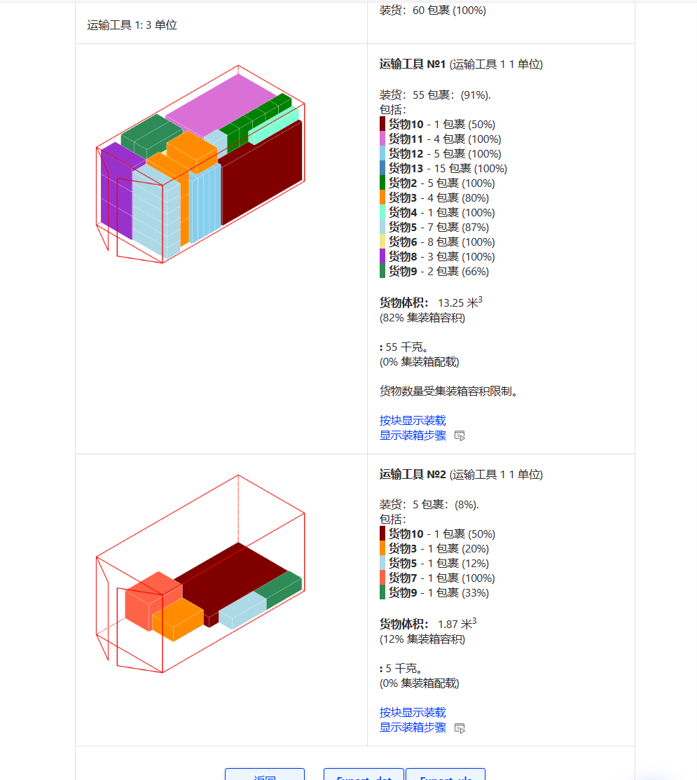
 |  |  |  |  |  | 8 | 101 | 39 | 29
 |  |  |  |  |  | 8 | 91 | 41.5 | 61.5
 |  |  |  |  |  | 1 | 70.5 | 70 | 98.5
 |  |  |  |  |  | 3 | 91 | 41.5 | 61.5
 |  |  |  |  |  | 3 | 105.5 | 38.5 | 29
 |  |  |  |  |  | 2 | 235 | 27 | 148
 |  |  |  |  |  | 4 | 214.6 | 20.5 | 130
 |  |  |  |  |  | 5 | 160 | 17 | 98
 |  |  |  |  |  | 15 | 160.6 | 16 | 95.3
 | 4 | CP202310117386189 | 1 | 206 | 12.105934505 | 3 | 91 | 42 | 63
 |  |  |  |  |  | 3 | 89 | 54 | 28
 |  |  |  |  |  | 54 | 30 | 30 | 33
 |  |  |  |  |  | 37 | 41.3 | 22.8 | 40.7
 |  |  |  |  |  | 23 | 41.3 | 22.8 | 40.7
 |  |  |  |  |  | 22 | 30 | 30 | 33
 |  |  |  |  |  | 20 | 28.3 | 24 | 29
 |  |  |  |  |  | 20 | 28.3 | 24 | 29
 |  |  |  |  |  | 1 | 86 | 54 | 27.5
 |  |  |  |  |  | 1 | 89 | 38 | 62
 |  |  |  |  |  | 3 | 149 | 54 | 29
 |  |  |  |  |  | 3 | 100 | 44 | 75
 |  |  |  |  |  | 2 | 89 | 38 | 62
 |  |  |  |  |  | 2 | 97.5 | 38.5 | 28
 |  |  |  |  |  | 5 | 13.5 | 10.5 | 6.5
 |  |  |  |  |  | 7 | 156.5 | 89 | 30.5
 | 5 | CP202310117386190 | 1 | 477 | 12.863964372 | 75 | 25.5 | 16.5 | 36
 |  |  |  |  |  | 30 | 11.6 | 11.6 | 68.2
 |  |  |  |  |  | 62 | 11.9 | 11.9 | 28.3
 |  |  |  |  |  | 82 | 11.9 | 11.9 | 28.3
 |  |  |  |  |  | 103 | 31 | 7.8 | 7.8
 |  |  |  |  |  | 1 | 110.7 | 18.2 | 34
 |  |  |  |  |  | 1 | 86.6 | 18.2 | 53.3
 |  |  |  |  |  | 1 | 92.4 | 19.5 | 25
 |  |  |  |  |  | 1 | 93.8 | 25 | 37.4
 |  |  |  |  |  | 1 | 77.8 | 29.8 | 32.5
 |  |  |  |  |  | 1 | 36.4 | 22.4 | 51.6
 |  |  |  |  |  | 1 | 86.6 | 18.2 | 53.3
 |  |  |  |  |  | 1 | 92.4 | 19.5 | 25
 |  |  |  |  |  | 1 | 93.8 | 25 | 37.4
 |  |  |  |  |  | 1 | 36.4 | 22.4 | 51.6
 |  |  |  |  |  | 1 | 110.7 | 18.2 | 34
 |  |  |  |  |  | 1 | 110.7 | 18.2 | 34
 |  |  |  |  |  | 1 | 86.6 | 18.2 | 53.3
 |  |  |  |  |  | 1 | 92.4 | 19.5 | 25
 |  |  |  |  |  | 1 | 93.8 | 25 | 37.4
 |  |  |  |  |  | 1 | 77.8 | 29.8 | 32.5
 |  |  |  |  |  | 1 | 36.4 | 22.4 | 51.6
 |  |  |  |  |  | 12 | 35.2 | 30.7 | 24.6
 |  |  |  |  |  | 10 | 31.9 | 30.4 | 31.6
 |  |  |  |  |  | 6 | 21.6 | 21.6 | 30.6
 |  |  |  |  |  | 36 | 21 | 20.5 | 23
 |  |  |  |  |  | 5 | 30.6 | 30.6 | 28.9
 |  |  |  |  |  | 1 | 55 | 34 | 32.8
 |  |  |  |  |  | 1 | 57.1 | 47.5 | 38
 |  |  |  |  |  | 17 | 91 | 42 | 63
 |  |  |  |  |  | 17 | 119.5 | 54 | 28
 |  |  |  |  |  | 3 | 59 | 58 | 99
 | 6 | CP202310127451780 | 0.97447 | 235 | 14.01953977 | 5 | 104 | 103 | 9
 |  | master可以 |  |  |  | 5 | 91 | 91 | 36
 |  |  |  |  |  | 5 | 106.5 | 50 | 93
 |  |  |  |  |  | 1 | 131 | 68 | 99
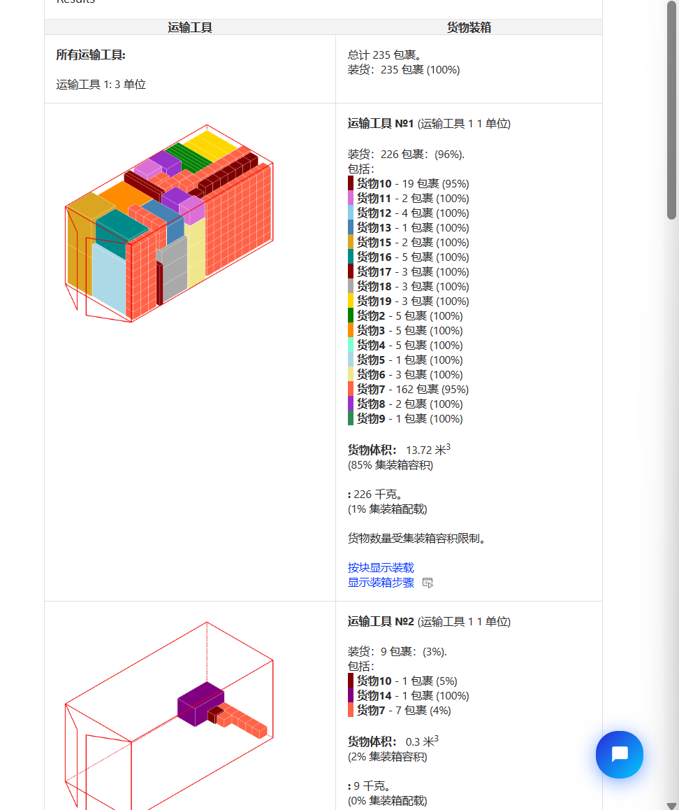
 |  |  |  |  |  | 3 | 52.5 | 47 | 87.5
 |  |  |  |  |  | 169 | 21 | 20.5 | 23
 |  |  |  |  |  | 2 | 53.6 | 43 | 34.7
 |  |  |  |  |  | 1 | 66.5 | 70 | 98.5
 |  |  |  |  |  | 1 | 22.8 | 22.3 | 27.5
 |  |  |  |  |  | 1 | 22.8 | 22.3 | 27.5
 |  |  |  |  |  | 1 | 22.8 | 22.3 | 27.5
 |  |  |  |  |  | 1 | 22.8 | 22.3 | 27.5
 |  |  |  |  |  | 1 | 22.8 | 22.3 | 27.5
 |  |  |  |  |  | 1 | 22.8 | 22.3 | 27.5
 |  |  |  |  |  | 1 | 22.8 | 22.3 | 27.5
 |  |  |  |  |  | 1 | 22.8 | 22.3 | 27.5
 |  |  |  |  |  | 1 | 22.8 | 22.3 | 27.5
 |  |  |  |  |  | 1 | 22.8 | 22.3 | 27.5
 |  |  |  |  |  | 1 | 22.8 | 22.3 | 27.5
 |  |  |  |  |  | 1 | 22.8 | 22.3 | 27.5
 |  |  |  |  |  | 1 | 22.8 | 22.3 | 27.5
 |  |  |  |  |  | 1 | 22.8 | 22.3 | 27.5
 |  |  |  |  |  | 1 | 22.8 | 22.3 | 27.5
 |  |  |  |  |  | 1 | 22.8 | 22.3 | 27.5
 |  |  |  |  |  | 1 | 22.8 | 22.3 | 27.5
 |  |  |  |  |  | 1 | 22.8 | 22.3 | 27.5
 |  |  |  |  |  | 1 | 22.8 | 22.3 | 27.5
 |  |  |  |  |  | 1 | 22.8 | 22.3 | 27.5
 |  |  |  |  |  | 2 | 39.2 | 33.3 | 44.6
 |  |  |  |  |  | 4 | 50.1 | 40.2 | 33.6
 |  |  |  |  |  | 1 | 52.5 | 47 | 91.5
 |  |  |  |  |  | 1 | 52.5 | 47 | 87.5
 |  |  |  |  |  | 2 | 70.5 | 70 | 98.5
 |  |  |  |  |  | 5 | 59 | 58 | 99
 |  |  |  |  |  | 3 | 104 | 103 | 9
 |  |  |  |  |  | 3 | 100 | 44 | 75
 |  |  |  |  |  | 3 | 91 | 91 | 28
 | 7 | CP202310137518562 | 0.74074 | 54 | 14.407156225 | 10 | 91 | 41.5 | 61.5
 |  |  |  | master优 96% |  | 10 | 97.5 | 38.5 | 28
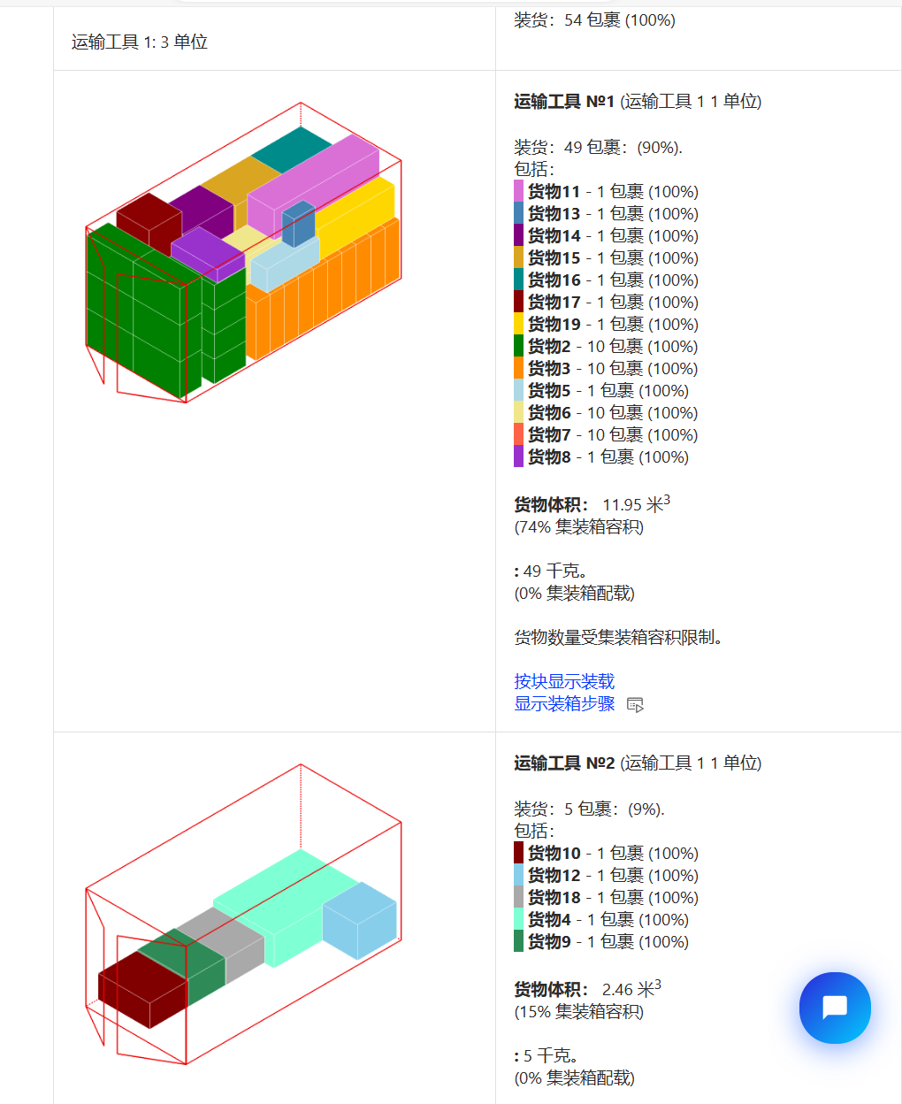
 |  |  |  |  |  | 1 | 119 | 56.5 | 171
 |  |  |  |  |  | 1 | 102.5 | 40 | 32
 |  |  |  |  |  | 1 | 149 | 54 | 29
 |  |  |  |  |  | 1 | 100 | 44 | 75
 |  |  |  |  |  | 10 | 149 | 54 | 29
 |  |  |  |  |  | 10 | 100 | 44 | 75
 |  |  |  |  |  | 1 | 89.5 | 54.3 | 22.5
 |  |  |  |  |  | 1 | 99.2 | 72.7 | 46.5
 |  |  |  |  |  | 1 | 100 | 44 | 75
 |  |  |  |  |  | 1 | 204 | 51 | 53
 |  |  |  |  |  | 1 | 68 | 60.5 | 76
 |  |  |  |  |  | 1 | 41 | 24 | 49
 |  |  |  |  |  | 1 | 66.5 | 70 | 98.5
 |  |  |  |  |  | 1 | 70.5 | 70 | 98.5
 |  |  |  |  |  | 1 | 70.5 | 70 | 98.5
 |  |  |  |  |  | 1 | 64.4 | 63.9 | 106.5
 | 8 | CP202310147577712 | 0.86207 | 29 | 13.138388188 | 1 | 70.5 | 70 | 98.5
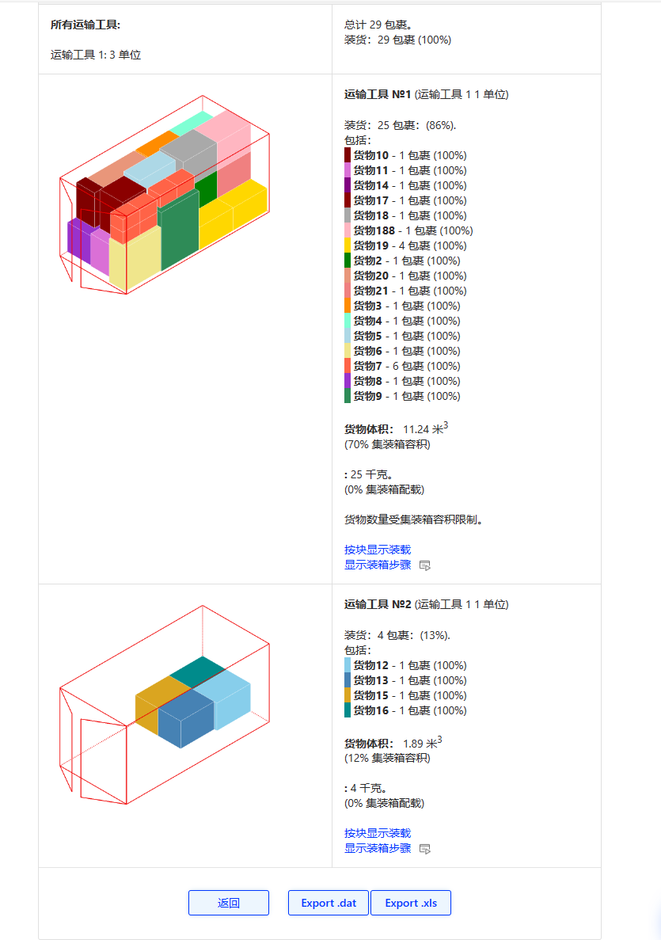
 |  |  |  |  | master类似 | 1 | 70.5 | 70 | 98.5
 |  |  |  |  |  | 1 | 70 | 70.5 | 98.5
 |  |  |  |  |  | 1 | 104 | 111 | 48
 |  |  |  |  |  | 1 | 104 | 111 | 48
 |  |  |  |  |  | 6 | 36.8 | 31.8 | 50.2
 |  |  |  |  |  | 1 | 69 | 74 | 196
 |  |  |  |  |  | 1 | 110 | 50 | 149
 |  |  |  |  |  | 1 | 89 | 54 | 28
 |  |  |  |  |  | 1 | 67.2 | 82 | 201
 |  |  |  |  |  | 1 | 70.5 | 70 | 98.5
 |  |  |  |  |  | 1 | 66.5 | 70 | 98.5
 |  |  |  |  |  | 1 | 71 | 89.6 | 200
 |  |  |  |  |  | 1 | 66.5 | 70 | 98.5
 |  |  |  |  |  | 1 | 70.5 | 70 | 98.5
 |  |  |  |  |  | 1 | 66.5 | 70 | 98.5
 |  |  |  |  |  | 1 | 70.5 | 70 | 98.5
 |  |  |  |  |  | 1 | 70.5 | 70 | 98.5
 |  |  |  |  |  | 1 | 70.5 | 70 | 98.5
 |  |  |  |  |  | 4 | 59 | 58 | 99
 |  |  |  |  |  | 1 | 142.7 | 84.5 | 60
 | 9 | CP202310147577716 | 0.80769 | 52 | 14.32751893 | 1 | 70.8 | 48 | 23.5
 |  | master优94% |  |  |  | 1 | 83.3 | 52.3 | 25.3
 |  |  |  |  |  | 1 | 73 | 41.5 | 82.5
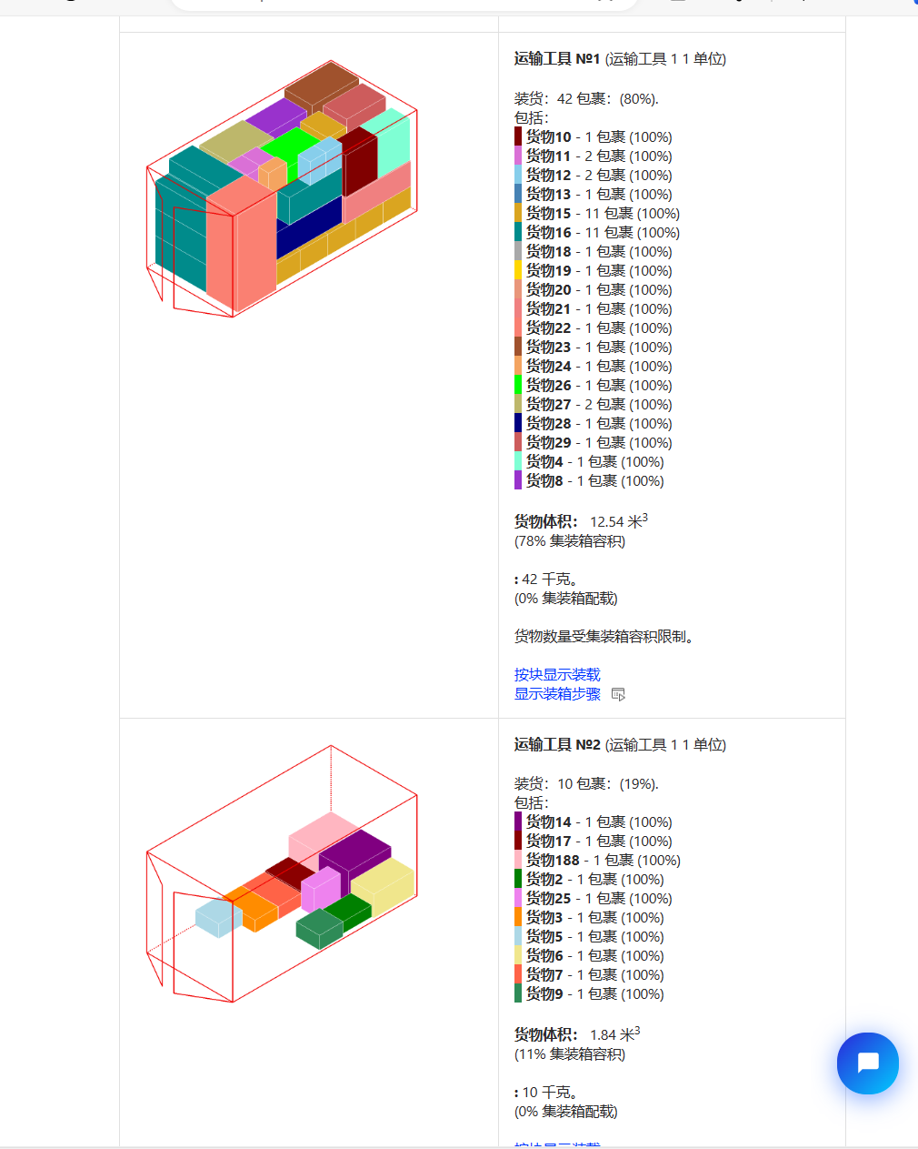
 |  |  |  |  |  | 1 | 54 | 29 | 54
 |  |  |  |  |  | 1 | 52.5 | 47 | 92.5
 |  |  |  |  |  | 1 | 83.3 | 52.3 | 25.3 | 29 | 13 | 16
 |  |  |  |  |  | 1 | 52.5 | 47 | 92.5 |  | 13 | 16 | 10%
 |  |  |  |  |  | 1 | 54 | 29 | 54 |  | 22 | 7 | 15%
 |  |  |  |  |  | 1 | 73 | 41.5 | 82.5
 |  |  |  |  |  | 2 | 45 | 33 | 46.7
 |  |  |  |  |  | 2 | 36.2 | 27.3 | 24.3
 |  |  |  |  |  | 1 | 66.5 | 70 | 98.5
 |  |  |  |  |  | 1 | 69 | 68.5 | 97
 |  |  |  |  |  | 11 | 91 | 42 | 63
 |  |  |  |  |  | 11 | 119.5 | 54 | 28
 |  |  |  |  |  | 1 | 89 | 54 | 28
 |  |  |  |  |  | 1 | 152.5 | 54 | 28
 |  |  |  |  |  | 1 | 89 | 54 | 28
 |  |  |  |  |  | 1 | 71 | 89.6 | 200
 |  |  |  |  |  | 1 | 68.5 | 69 | 97
 |  |  |  |  |  | 1 | 73.5 | 67 | 96.8
 |  |  |  |  |  | 1 | 75 | 69.5 | 92
 |  |  |  |  |  | 1 | 110 | 50 | 149
 |  |  |  |  |  | 1 | 88.5 | 71 | 190
 |  |  |  |  |  | 1 | 64.4 | 63.9 | 106.5
 |  |  |  |  |  | 1 | 41 | 24 | 49
 |  |  |  |  |  | 1 | 59.5 | 25 | 54
 |  |  |  |  |  | 1 | 70 | 66 | 91.5
 |  |  |  |  |  | 2 | 70.5 | 70 | 98.5
5 | 1 | CP202310127451787 | 0.85217 | 115 | 18.65856234 | 2 | 92 | 55 | 47
 |  |  | master可以 |  |  | 30 | 89 | 62 | 38
 |  |  |  |  |  | 30 | 91 | 36 | 29
 |  |  |  |  |  | 22 | 89 | 62 | 38
 |  |  |  |  |  | 22 | 95.5 | 35.5 | 29
 |  |  |  |  |  | 5 | 99 | 59 | 58
 |  |  |  |  |  | 3 | 102.4 | 37 | 37
 |  |  |  |  |  | 1 | 65.5 | 52.2 | 44.4

